模块功能整理
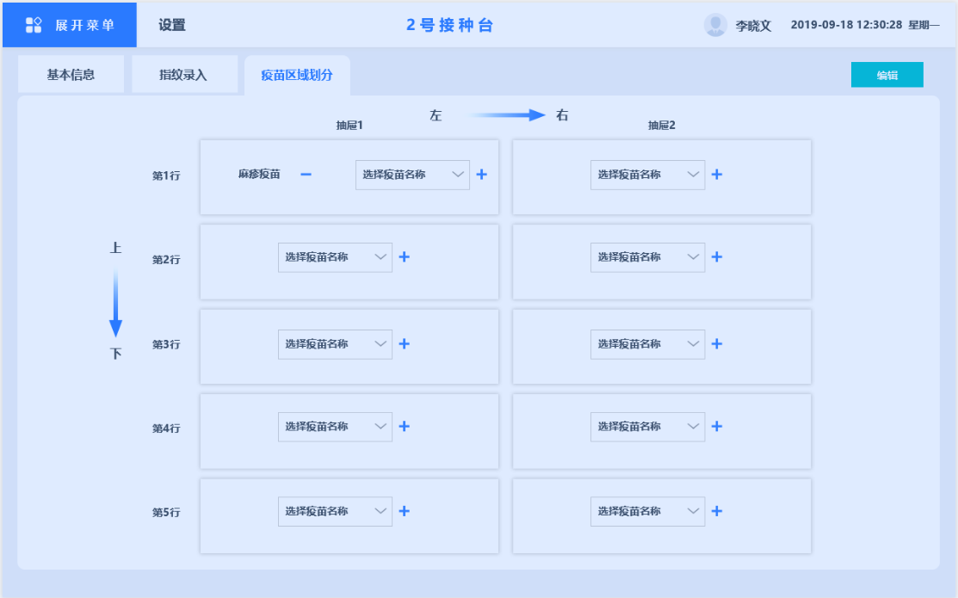
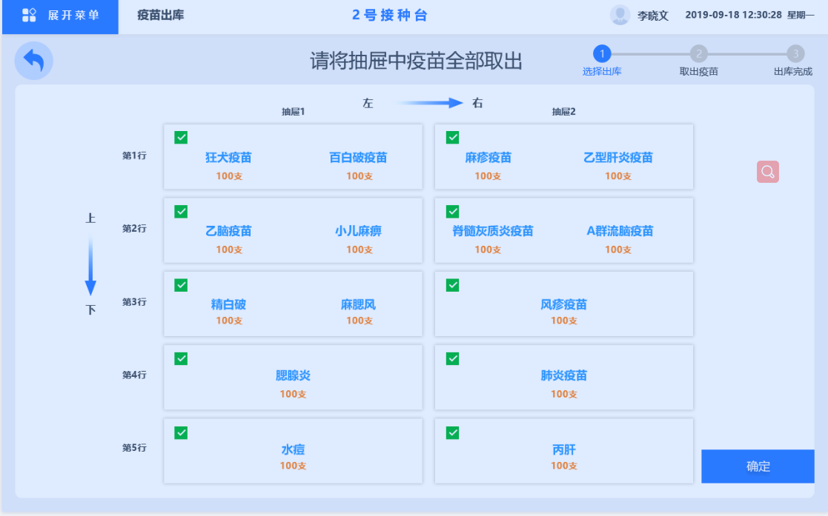
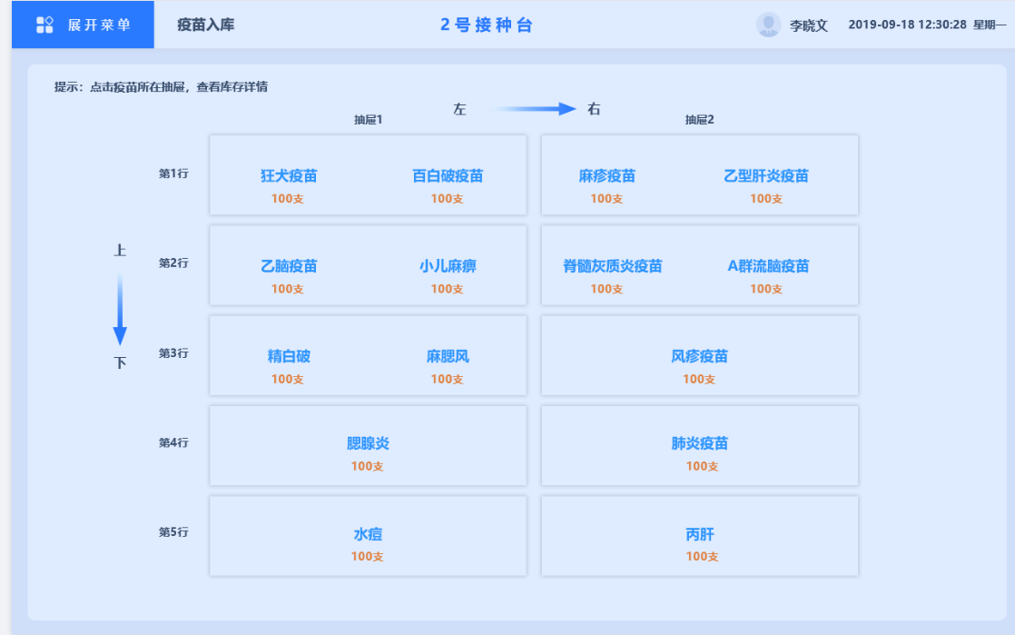
库存模块所需功能
复数，最多2个，数量显示

库存
跳转疫苗详情页

入库
点击modal修改疫苗数量

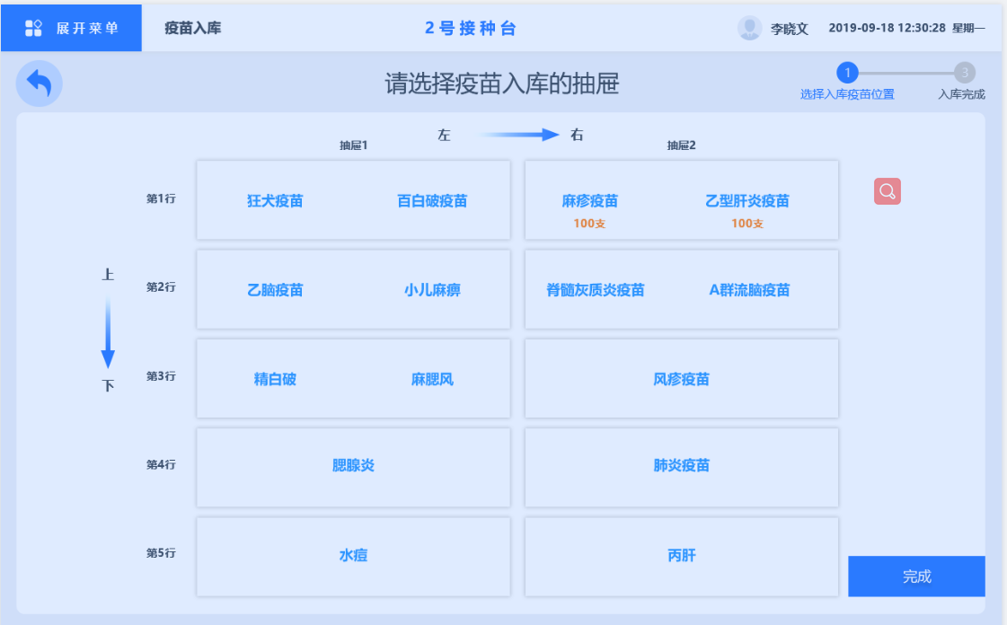
区域划分
修改、添加、删除抽屉中的内容
 | 查看库存
出库 |  | 格子 | 数量 | 点击跳转
点击直接选中该抽屉
 | 入库
 |  | 格子 | 数量 | 点击modal录入窗口

 | 出库
 |  | 格子 | 选中

 | 设置库存
 |  | 格子 | 点击编辑（添加，删除）
 |  |  |  | 添加(select)
 |  |  |  | 删除(按钮)

